画面遷移図
メイン画面
登録結果
確認画面
「Todo新規追加」ボタン
押下
「戻る」ボタン
押下
「登録」ボタン
押下
「Todo詳細表示」ボタン
押下
「削除」「戻る」ボタン
押下
「OK」ボタン
押下
「Todoリスト初期化」ボタン
押下
「実行」「戻る」ボタン
押下
初期化実行
確認画面
新規登録画面
詳細画面

画面構成図
 | ・ | メイン画面
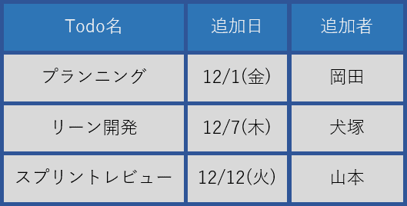
Todo新規登録
Todo詳細表示
Todoリスト初期化
Todoリスト管理システム
DBに登録されている
Todoを一覧で表示
(GridView)
登録画面に遷移(ボタン)
初期化画面に遷移(ボタン)
詳細画面に遷移(ボタン)
Todoリストにデータがないと、ロックされる。

Todo新規登録
Todo名
Todo内容
追加者
登録
戻る
※ 入力されていない項目があります。
全ての項目を埋めてから登録ボタンを押してください。
メイン画面に遷移(ボタン)
入力内容をDBに追加し、
登録結果確認画面に遷移
(ボタン)
テキストボックスに入力漏れがあると、警告メッセージを表示
 | ・ | 登録画面 | ・ | 詳細画面
Todo詳細表示
削除
⦿最初に追加したTodo
〇最後に追加したTodo
戻る
選択したTodoをGridViewに表示
(ラジオボタンリスト)
ラジオボタンで選択されているTodoを
DBから削除し、メイン画面に遷移
(ボタン)
メイン画面に遷移(ボタン)

Todo登録結果確認
OK
新規登録されたTodoを表示
(グリッドビュー)
メイン画面に遷移(ボタン)
・ | 登録結果確認画面
 |  |  | ・ | 初期化画面
Todo初期化
Todoリストを初期化しますか？
OK
戻る
メイン画面に遷移(ボタン)
登録されている全てのTodoを
DBから削除し、メイン画面に遷移
(ボタン)

